Накладная-№3
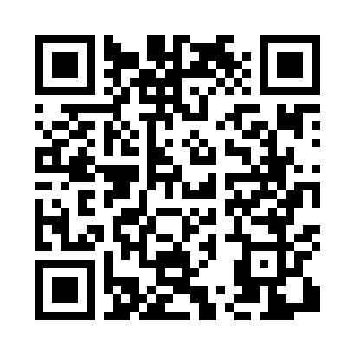
Номер товарно-транспортной накладной: |  |  | Торговый представитель: Karimov Amirjon
Поставщик: Toshkent falcon fly 2 |  |  | Телефон торгового представителя: +
Дата отгрузки: 05.12.2025 |  |  | Контрагент: """" Klient
Дата консигнации: |  |  | Адрес:
Доставщик: |  |  | Телефон:
Телефон доставщика:
Время заказа: 05.12.2025 10:13:13
№ | Штрих-код | Название товаров (работ,услуг) | Количество | Количество в кейсе | Цена | Сумма
 |  |  | 670 |  |  | 1380.2
1 | 6902011050453 | Асатилар учун пластмассадан ишланган узунчоқ ликоп 34x10x1.5 см DB-67-80 | 134 | 1 коробка, 50 шт. | 2 | 268
2 | 6292025067692 | Пластмасса ликоп 25x25x2 см DB-67-69 | 134 | 2 коробка, 14 шт. | 2.80 | 375.20
3 | 6902011050484 | Пластмасса ликобча 7,5 plate DB-67-83 | 134 | 2 коробка, 30 шт. | 1.90 | 254.60
4 | 6915641604019 | Пластмасса ликоб 36x16.5x2 см DB-59-35 | 134 | 2 коробка, 38 шт. | 3.10 | 415.40
5 | 6915646512050 | Пласмаст Салатница 8.5x8.5x3 см DB-59-27 | 134 | 134 шт. | 0.50 | 67
Итого: 1380.2$|->UZS: 17,252,500.00

